Кувшинки
Все растения с ЗКС (закрытая корневая система) горшок) и имеют этикетку с названием сорта . Самовывоз по адресу : г. Калуга, ул. Терепецкая, 19 "А".

Доставка по договоренности. | 8(4842) 75-14-17; 7(920)616-23-44
 | 536541@mail.ru прием заказов
Для более быстрой обработки Вашего заказа, просим заполнить таблицу.
Ф.И.О. или название фирмы
Е-mail @
КОНТАКТНЫЙ ТЕЛЕФОН
КОНТАКТНОЕ ЛИЦО
 | Сумма заказа, руб. | 0.00 ₽
 | Итоговое количество, шт. | 0
Наименование | Сорт/ характеристика | Ваш заказ | Розница (ориентировочная цена за 1 шт., руб.) | Ориентировочная сумма, руб.
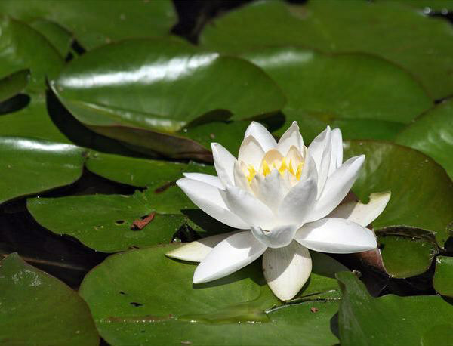 НИМФЕЯ КУВШИНКА "Аlba" | Лепестки нимфеи 'Alba' - слегка душистые, молочно - белые, тычинки желтые.крупные, овальные, зеленые. Молодые листья красноватые, взрослые -сверху темно-зеленые и красновато-фиолетовые снизу. |  | 600.00 ₽ | 0.00 ₽
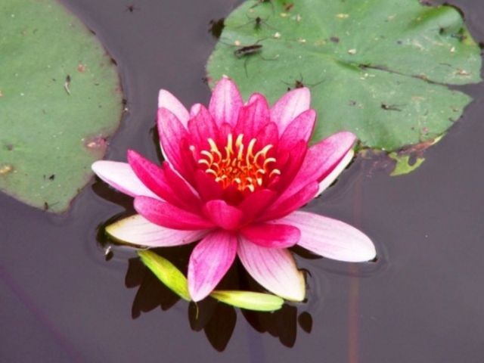 НИМФЕЯ КУВШИНКА "RUBRA" | Цветки тёмно-красные, диаметром 3-5 см. Со временем наружные лепестки белеют. Цветение обильное в июне-сентябре. |  | 700.00 ₽ | 0.00 ₽
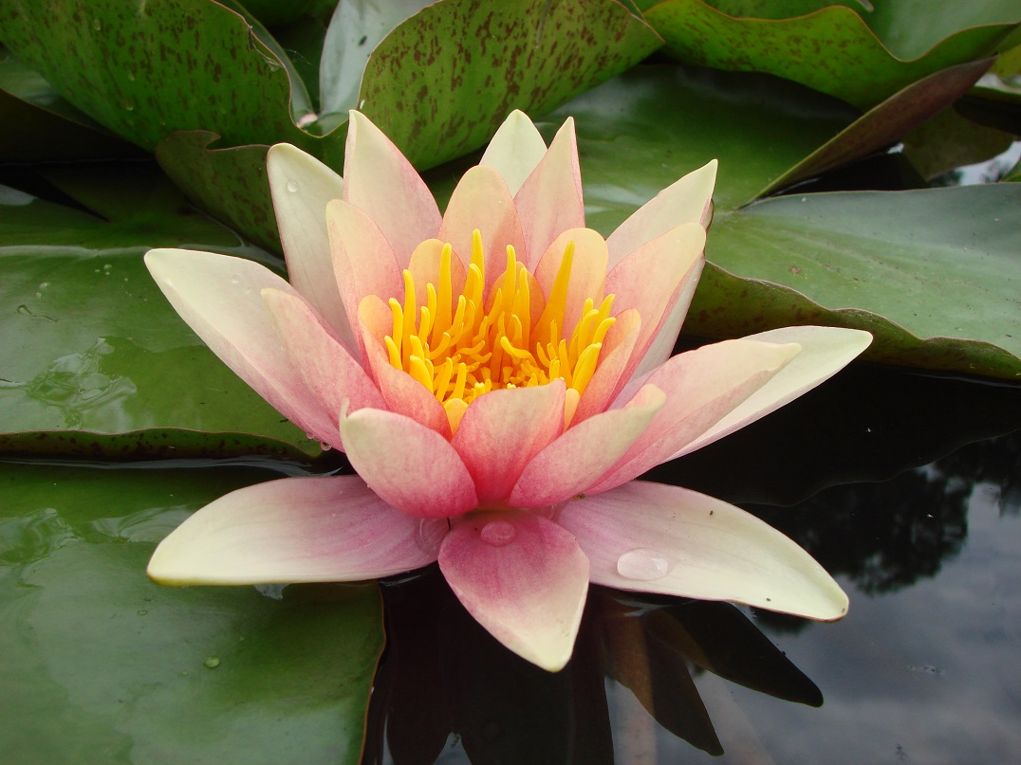 НИМФЕЯ КУВШИНКА "Aurora " | Оранжевая, окраска может меняться от розово-желтой до оранжевую, а затем рубиновую.Глубина посадки (см): 20 - 50 Диаметр цветка (см): 5 - 10 |  | 700.00 ₽ | 0.00 ₽
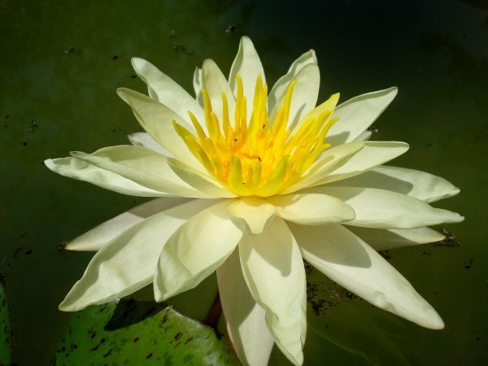 НИМФЕЯ КУВШИНКА "Charlene Strawn" | Цветки от бледно желтого до ярко желтого — лимонного цвета, звездчатого типа, часто возвышаются над водой на 10 — 15 см. Диаметр цветка 15 — 20 см. |  | 800.00 ₽ | 0.00 ₽
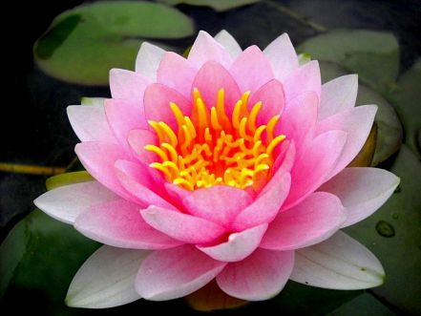 НИМФЕЯ КУВШИНКА "Hollandia" | Ярко-розовые цветки, более махровые в центре, диаметром 20 см, чашеобразные и выступают над поверхностью воды.Цветёт июнь-июль. |  | 800.00 ₽ | 0.00 ₽
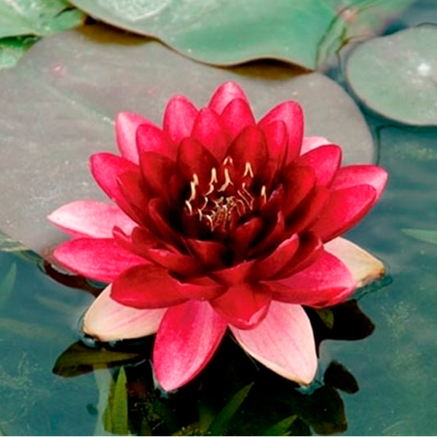 НИМФЕЯ КУВШИНКА "Almost Black" | Полумахровая нимфея, лепестки округленные и имеют атласный блеск. Цветки чашевидные темно-красные с фиолетовым отливом (цвета переспелой вишни), в середине почти черные. |  | 1,100.00 ₽ | 0.00 ₽
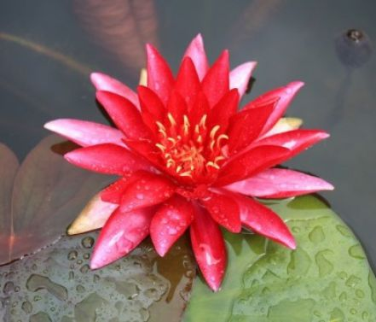 НИМФЕЯ КУВШИНКА "Red " | Цветок махровый, чашевидной формы, диаметром 15-20 см. Лепестки рубиново-красные, в середине более темные. Листья округлые, вначале пурпурно-бронзовые, затем темно-зеленые. Цветение: июнь-сентябрь. |  | 600.00 ₽ | 0.00 ₽
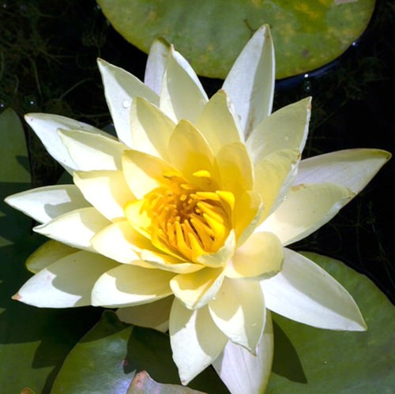 НИМФЕЯ КУВШИНКА "Yellow Sensation" | Цветки: крупные (размером 18-20 см.) светло-жёлтого цвета с жёлтыми пыльниками, чашевидной формы, махровые (по 30-40 лепестков). |  | 1,100.00 ₽ | 0.00 ₽
Итого |  | 0 |  | 0.00 ₽

